説明書
 | 本件は誰でも気軽に申し込めるものではありません 必ず団体責任者が取り纏めて申し込みしてください 複数団体を取り纏めて1件のファイルで送っていただけると助かります
 | ★同一団体からの複数回にまたがる申込は受理しません 必ず所属団体の責任者が取り纏めてから提出すること
 | ★令和6年10月1日（火）0：00～10月17日（木）24：00 以外は届かないように設定しますので絶対に送らないでください
 | ★エクセルファイル（拡張子xlsx）以外は受理しません わざわざPDFに変換されるとまたそれをスプレッドシート化して ファイルを作り直す大変煩雑な作業になるのでご遠慮ください
 | ★メール本文には「団体」「申込責任者」を書いてください 記入がないと紛れて処理できないことがあります
 | 第44回愛知県社会人クラブバドミントン選手権大会（個人戦） 申込みファイル入力説明
図1
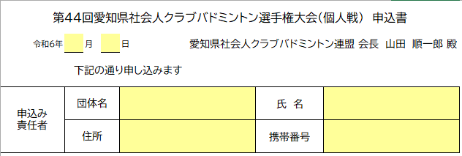

・ |  | でぬりつぶされたセルのみ入力することができます
 | （計算式がくずれないようにその他は保護されています）

・ | まず、申込書のシートに日付、申込責任者の各情報を記入してください（図1）

・ | 次に,各種目にそれぞれ申込む選手の情報を入力してください

・ | 種目 はそれぞれドロップダウンリストから選択してください（図2）

図2
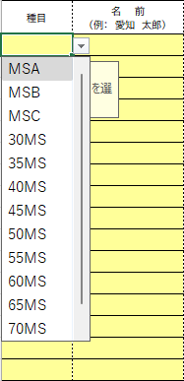
図3
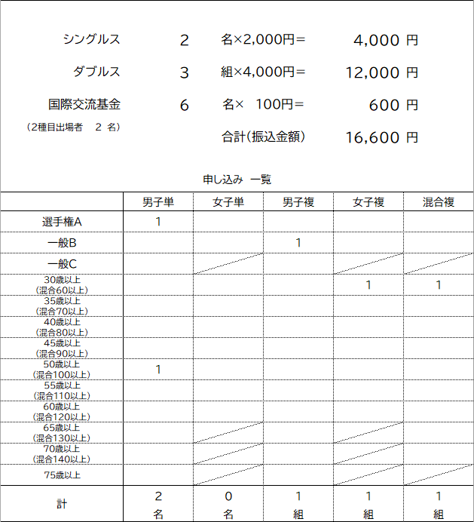
・ | 全シート 種目ごとにまた同じ種目に複数組出場する場合は上からランク順
 | に記入してください（組合せに影響しますので上から強い順番に記入してください）

・ | 名前 は苗字と名前の間にを全角スペースをいれてください

・ | ふりがな はひらがなで、苗字と名前の間にを全角スペースをいれてください

・ | チーム名 は団体登録をしているチーム名を正確に書いてください。
 | 大文字・小文字・半角・全角などご注意ください。

・ | 生年月日 は西暦で「1963/6/11」という形式で記入してください
 | 年齢は自動で表示されます
 | （日本社会人クラブの大会参加資格にあわせ来年4月1日時点での年齢が表示されます）
 | ※一般の部は記入不要です

・ | 会員番号（10桁必須 8桁は入力不可） は必ず記入してください

・ | 混合複は男子が上女子が下に氏名を記入してください

・ | 「集約」のシートは記入する必要はありません

・ | 記入が全て終わりましたら「申込書」に参加料の合計が表示されますのでご確認ください（図3）

※ | 問い合わせ先

 | 愛知県社会人クラブバドミントン連盟 競技委員会 msbf@badminton-aichi.com

※ | 申込アドレス |  | msbf_kojin@badminton-aichi.com

 |  |  |  | 更新履歴
 |  |  |  | 24/09 | 新規作成

